Sheet1
メモリアルハーツシャツ注文書

必要事項をご記入の上、FAXまたはメールにてお申し込みください。
 | FAX：03-3683-1593 |  |  |  | 受注期間：2018年12月25日～2019年3月24日
※受注を承りました際は、FAXまたはメールにてご連絡差し上げます。(ご注文から3日以内に返事のない場合は、お手数ですが電話にてお問い合わせ下さいますよう、お願い申し上げます。)
※見積もりとデザインを確認していただき、ご連絡を頂いた上で正式発注となります。正式発注後、納期は約１ヶ月必要となります。代引き手数料・送料はお客様ご負担となります。
※①～⑤の項目をご記入の上、お申し込みください。 |  |  |  |  |  |  |  | web事業部担当：金子
■お客様情報 |  | お申し込み日 年 月 日 |  |  |  | 納品希望日 年 月 日
代表者氏名 |  |  |  |  | 学校名・チーム名
ふりがな
 |  |  |  | 顧問 or 保護者

発送先詳細
〒 -
ご住所

電話番号 |  |  |  |  | FAX
携帯電話 |  |  |  |  | メールアドレス |  |  | ＠
お支払い方法 | お支払い方法を選択してください

①マークデザインタイプを決める ご希望のデザインを選択してください。※各デザインのBULLFIGHTの部分がチーム名に変わります。

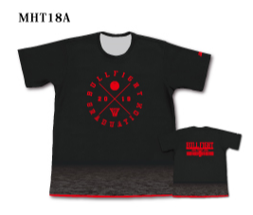
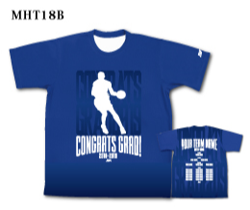
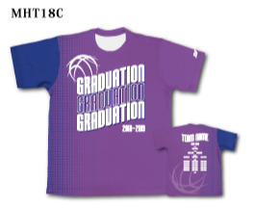
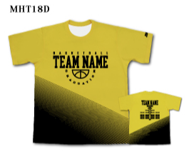

②本体カラー・マークカラーを決める ※①で選択したデザインタイプの欄にカラーを記入してください。
 | MHT18A | MHT18B | MHT18C | MHT18D
本体メインカラー | 選択してください | 選択してください | 選択してください | 選択してください
本体サブカラー | 選択してください |  | 選択してください | 選択してください
前面ﾏｰｸｶﾗｰ | 選択してください | 選択してください | 選択してください | 選択してください
後面ﾏｰｸｶﾗｰ | 選択してください | 選択してください | 選択してください | 選択してください

③チーム名スペルを決める |  |  |  | ↓MHT18Aのみ |  |  | ④年号を決める
チーム名スペル※デザインBULLFIGHT部分 |  |  |  | ※デザインBASKETBALL TEAM部分 |  |  | ※ご希望の年号をご記入ください

⑤個人名スペルを決める ※デザインに入れる個人名をアルファベットでご記入ください
HEAD COACH |  | A.COACH |  | MANAGER |  | MANAGER

PLAYER

■ご注文内容 ※合計5枚以上からの受注となります 追加は1枚から承ります |  |  |  |  |  | (H)ネックポイントからの着丈 (W)胸囲 単位：cm
サイズ | HSS | HS | HM | HL | HLL | H3L | H4L | 合計枚数
 | (H)65 (W)49 | (H)68 (W)52 | (H)71 (W)55 | (H)74 (W)57 | (H)77 (W)59 | (H)80 (W)61 | (H)83 (W)63
枚数
 |  |  |  |  | 1枚 \3,700+消費税 |  | 合計金額 | ￥
 |  |  |  |  |  |  |  |  | 税別
弊社記入欄
品番： |  | ① | ② |  | ②-1 |  | ②-2
消費税 |  | 送料 |  | 代引手数料 |  | 合計枚数 |  | 総合計金額

